상품제안서
뉴클 도킹형 보조배터리 5000mAh | 상품코드: F30865

 |  |  |  |  |  |  | 02-412-0044 | www.easy1.co.kr
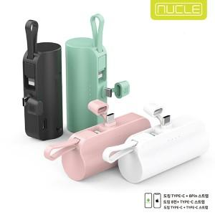

【상세/제작정보】 | ＊1BOX 50개입 ＊3가지 제품 택 1 (메인C+8핀케이블 , 메인8핀+C핀케이블 , 메인C+C핀케이블)

【인쇄/포장옵션】 | 레이저, 풀칼라 / 시판박스

【공급단가】 | 수량 | 100~ | 300~ | 500~ | 1,000~ | 3,000~
*VAT별도 | 뉴클 도킹형 보조배터리 5000mAh 메인C+8핀케이블 | 5,160원 | 5,070원 | 4,940원 | 4,850원 | 4,730원
 | 뉴클 도킹형 보조배터리 5000mAh 메인8핀+C핀케이블 | 5,160원 | 5,070원 | 4,940원 | 4,850원 | 4,730원
 | 뉴클 도킹형 보조배터리 5000mAh 메인C+C핀케이블 | 5,160원 | 5,070원 | 4,940원 | 4,850원 | 4,730원

【상품 URL】 | https://www.easy1.co.kr:443/src/goods_detail.php?gdno=30865

